月度物资采购计划
附件3
新鑫公司2025年物资申购（采购）计划表（劳保用品）
 | 编制单位：物资设备部 |  |  |  | 计划编号： |  |  |  |  | 编制日期：2025年04月12
物资编码 | 物资名称 | 规格型号 | 计量单位 | 本年度计划消耗定额 | 本期需求计划数量 | 安全库存数量 | 现有库存数量 | 已报计划 未到货数量 | 计划采购数量 |  |  | 预计采购单价 | 预计采购金额（万元） | 运输方式（空运/海运） | 要求现场交货日期 | 备注
 |  |  |  |  |  |  |  |  | 合计 | 国内采购数量 | 境外自采数量
0801010145 | Ажлын халад 白大衣 | S | 套 |  | 3 |  |  |  |  |  | 3 |  |  |  |  | 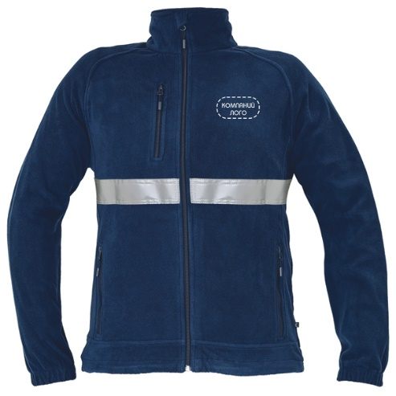   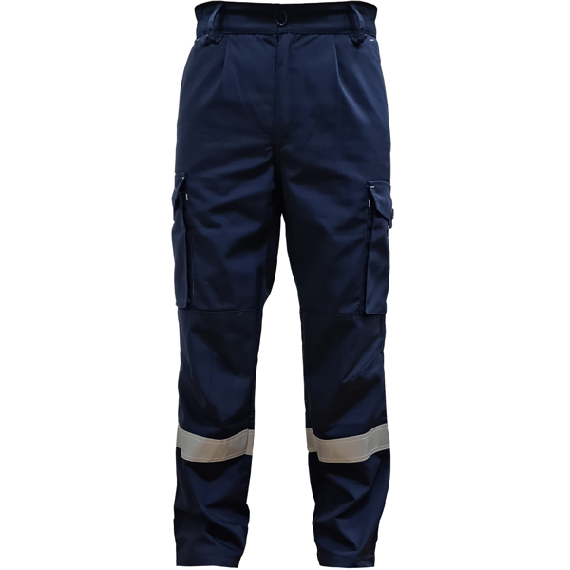 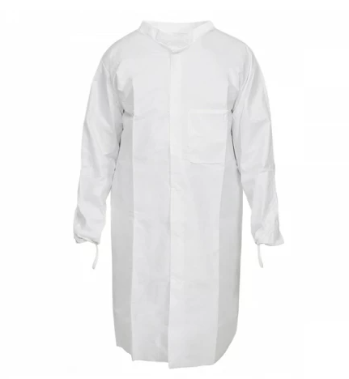
 |  | M | 套 |  | 5 |  |  |  |  |  | 5
 |  | L | 套 |  | 8 |  |  |  |  |  | 8
 |  | XL | 套 |  | 1 |  |  |  |  |  | 1
 |  | XXL | 套 |  | 3 |  |  |  |  |  | 3
 |  | XXXL | 套 |  | 1 |  |  |  |  |  | 1
 | Тогоочийн ажлын хувцас 厨师工作服装/ 厨师服、帽、围裙 | 185 | 套 |  | 4 |  |  |  |  |  | 4
0801010099 | Засварын комбинзон 连体服 /机电车间工人/ | 165 | 套 |  | 4 |  |  |  |  |  | 4 |  |  |  |  | 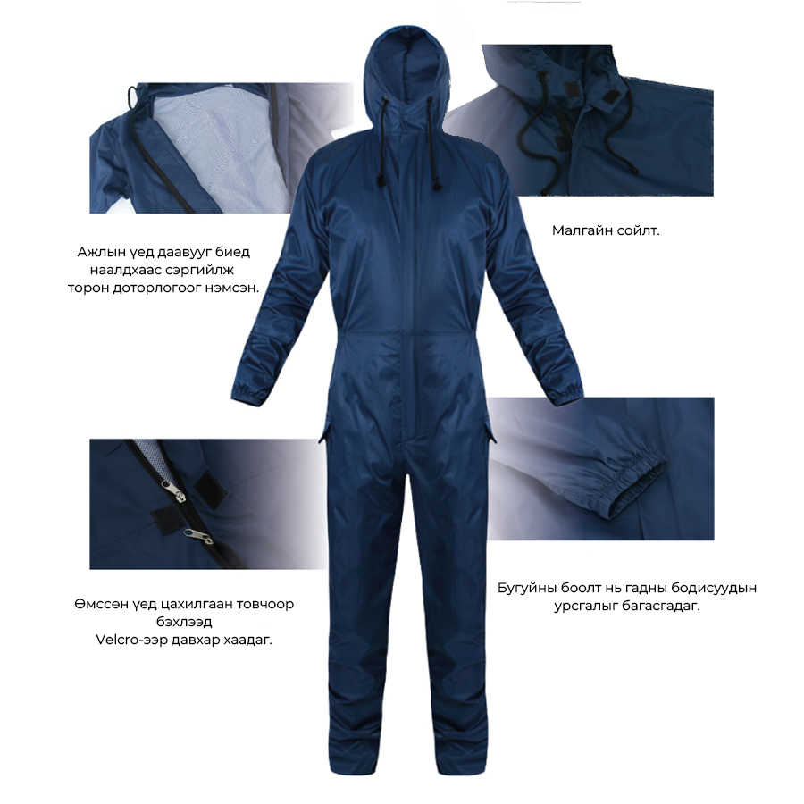 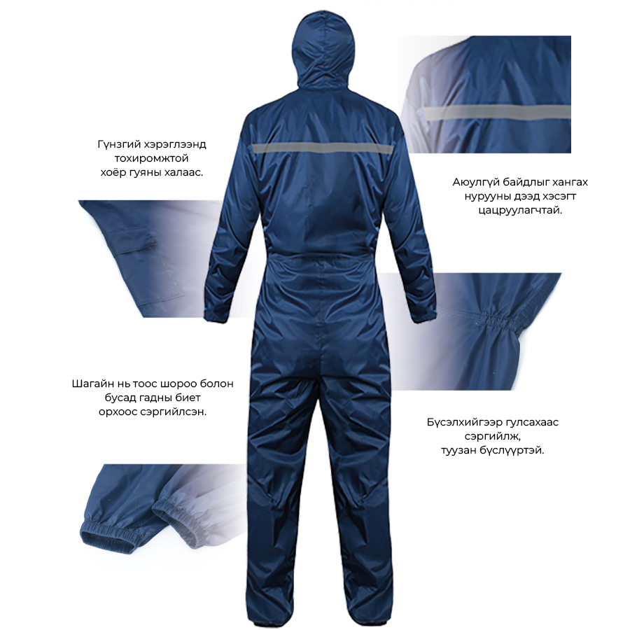
 |  | 170 | 套 |  | 9 |  |  |  |  |  | 9
 |  | 175 | 套 |  | 69 |  |  |  |  |  | 69
 |  | 180 | 套 |  | 124 |  |  |  |  |  | 124
 |  | 185 | 套 |  | 59 |  |  |  |  |  | 59
 |  | 190 | 套 |  | 49 |  |  |  |  |  | 49
 |  | 195 | 套 |  | 17 |  |  |  |  |  | 17
0801010106 | Далд уурхайн хувцас 井下工人劳保服 | 160 | 套 |  | 1 |  |  |  |  |  | 1
 |  | 165 | 套 |  | 1 |  |  |  |  |  | 1
 |  | 170 | 套 |  | 10 |  |  |  |  |  | 10
 |  | 175 | 套 |  | 22 |  |  |  |  |  | 22
 |  | 180 | 套 |  | 16 |  |  |  |  |  | 16
 |  | 185 | 套 |  | 20 |  |  |  |  |  | 20
 |  | 190 | 套 |  | 3 |  |  |  |  |  | 3
0801010211 |  | 45 | 双 |  | 1 |  |  |  |  |  | 1
0801010059 | Тогоочийн усны гутал 厨师工作鞋 | 42 | 双 |  | 4 |  |  |  |  |  | 4
0801010157 | Усны гутал 雨靴 | 36 | 双 |  | 23 |  |  |  |  |  | 23
0801010163 |  | 37 | 双 |  | 18 |  |  |  |  |  | 18
0801010164 |  | 38 | 双 |  | 20 |  |  |  |  |  | 20
0801010165 |  | 39 | 双 |  | 30 |  |  |  |  |  | 30
0801010166 |  | 40 | 双 |  | 27 |  |  |  |  |  | 27
0801010158 |  | 41 | 双 |  | 35 |  |  |  |  |  | 35
0801010159 |  | 42 | 双 |  | 33 |  |  |  |  |  | 33
0801010160 |  | 43 | 双 |  | 8 |  |  |  |  |  | 8
0801010161 |  | 44 | 双 |  | 3 |  |  |  |  |  | 3
0801010156 | хамгаалалттай усны гутал 雨靴（防砸） | 36 | 双 |  | 3 |  |  |  |  |  | 3
 |  | 37 | 双 |  | 9 |  |  |  |  |  | 9
 |  | 39 | 双 |  | 30 |  |  |  |  |  | 30
 |  | 40 | 双 |  | 40 |  |  |  |  |  | 40
 |  | 41 | 双 |  | 30 |  |  |  |  |  | 30
 |  | 42 | 双 |  | 36 |  |  |  |  |  | 36
 |  | 43 | 双 |  | 10 |  |  |  |  |  | 10
 |  | 44 | 双 |  | 15 |  |  |  |  |  | 15
0801010142 | Эсгий оймс 毡袜 | 36 | 双 |  | 4 |  |  |  |  |  | 4
 |  | 37 | 双 |  | 14 |  |  |  |  |  | 14
 |  | 38 | 双 |  | 22 |  |  |  |  |  | 22
 |  | 39 | 双 |  | 85 |  |  |  |  |  | 85
 |  | 40 | 双 |  | 101 |  |  |  |  |  | 101
 |  | 41 | 双 |  | 81 |  |  |  |  |  | 81
 |  | 42 | 双 |  | 64 |  |  |  |  |  | 64
 |  | 43 | 双 |  | 18 |  |  |  |  |  | 18
 |  | 44 | 双 |  | 12 |  |  |  |  |  | 12
 |  | 45 | 双 |  | 4 |  |  |  |  |  | 4
0801010147 | Борооны цув 雨衣 | 155 | 套 |  | 12 |  |  |  |  |  | 12
0801010148 |  | 160 | 套 |  | 13 |  |  |  |  |  | 13
0801010149 |  | 165 | 套 |  | 28 |  |  |  |  |  | 28
0801010150 |  | 170 | 套 |  | 66 |  |  |  |  |  | 66
0801010151 |  | 175 | 套 |  | 127 |  |  |  |  |  | 127
0801010152 |  | 180 | 套 |  | 77 |  |  |  |  |  | 77
0801010153 |  | 185 | 套 |  | 73 |  |  |  |  |  | 73
0801010154 |  | 190 | 套 |  | 30 |  |  |  |  |  | 30
0801010155 |  | 195 | 套 |  | 5 |  |  |  |  |  | 5
0801010212 | Тос тосолгоо болон химийн бодисны комбинзон 防油防化学液体连体 | 165 | 套 |  | 1 |  |  |  |  |  | 1
 |  | 175 | 套 |  | 1 |  |  |  |  |  | 1
 |  | 180 | 套 |  | 9 |  |  |  |  |  | 9
 |  | 185 | 套 |  | 5 |  |  |  |  |  | 5
 |  | 190 | 套 |  | 8 |  |  |  |  |  | 8
0801010135 | Гагнуурын хувцас 电焊服 | 180 | 套 |  | 5 |  |  |  |  |  | 5
0801010134 |  | 185 | 套 |  | 5 |  |  |  |  |  | 5
0801010213 |  | 190 | 套 |  | 5 |  |  |  |  |  | 5
0801010005 | Алгатай бээлий 挂胶手套 |  | 个 |  | 10000 |  |  |  |  |  | 10,000
0801010123 | Нэг удаагийн маск 防尘口罩 | 3M- 8955K | 个 |  | 20000 |  |  |  |  |  | 20,000 |  |  |  |  | 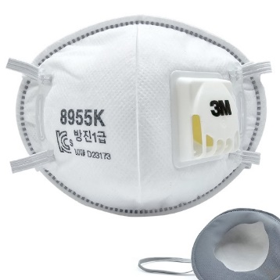
0801010214 | Нурууны бүс 护腰带 |  | 个 |  | 50 |  |  |  |  |  | 50 |  |  |  |  | 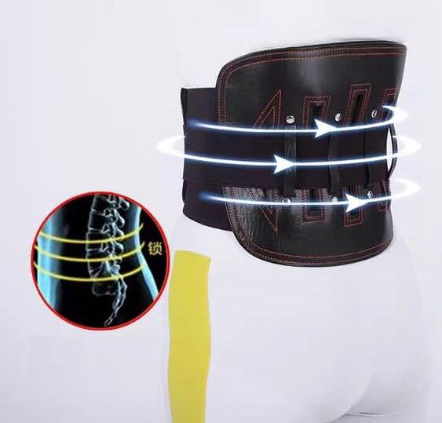
0801010215 | 2Шүүлтүүртэй маск 防尘口罩 | MSA 420 | 个 |  | 200 |  |  |  |  |  | 200
0801010216 | 2Шүүлтүүртэй лабораторын маск 防尘口罩 | MSA-LS200/S | 个 |  | 100 |  |  |  |  |  | 100
0801010217 | Маскны филтер 防尘口罩滤棉 | A-P3 | 个 |  | 2500 |  |  |  |  |  | 2500 |  |  |  |  | 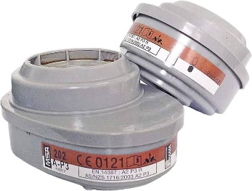
0801010218 | Тасдагчны нүүрэвч 磨光机工业面罩 |  | 个 |  | 50 |  |  |  |  |  | 50
0801010219 | Нүүрэвчтэй маск 防油防化学液体防护面罩 |  | 个 |  | 50 |  |  |  |  |  | 50 |  |  |  |  | 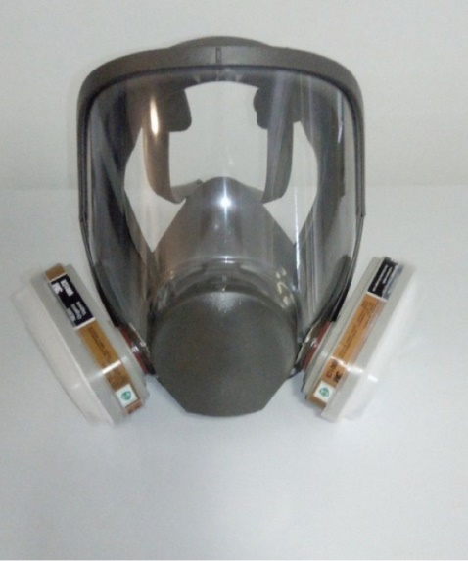
0801010220 | Өвдөгний хамгаалалт 劳保护膝套装 |  | 个 |  | 50 |  |  |  |  |  | 50
0801010221 | Тохойны хамгаалалт 护肘套装 |  | 个 |  | 50 |  |  |  |  |  | 50 |  |  |  |  | 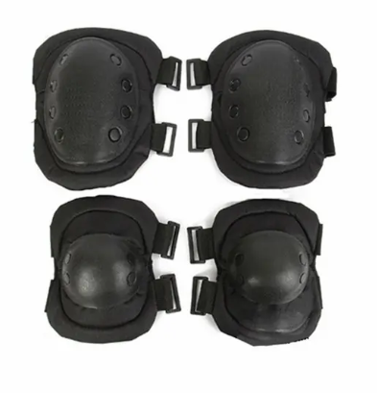
0801010103 | Аюулгүйн бүс 安全带 |  | 个 |  | 50 |  |  |  |  |  | 50
0801010222 | Доргионы хамгаалалттай бээлий 防震手套 |  | 个 |  | 50 |  |  |  |  |  | 50 |  |  |  |  | 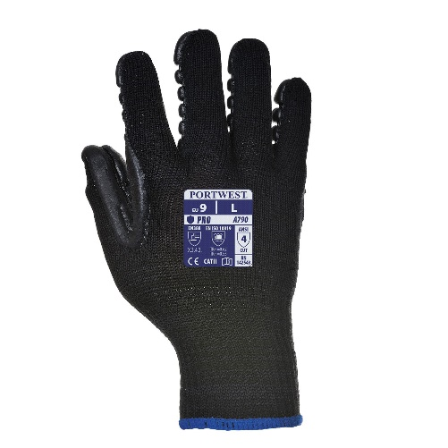
0801010108 | Шохойны хувцас 白灰服 | 175 | 套 |  | 50 |  |  |  |  |  | 50
 |  | 180 | 套 |  | 50 |  |  |  |  |  | 50
 |  | 185 | 套 |  | 50 |  |  |  |  |  | 50
 |  | 190 | 套 |  | 50 |  |  |  |  |  | 50
 |  | 195 | 套 |  | 50 |  |  |  |  |  | 50
0801010223 | Химийн бодисны бээлий 药剂手套 | PORTWEST-A845 | 双 |  | 100 |  | - | - |  | - | 100 |  |  |  |  | 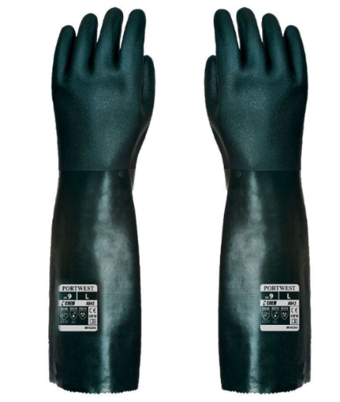
金额合计 |  |  |  |  | —— | —— | —— | —— |  |  |  |  | -

